PLANILHA PAVIMENTAÇÃO
GRANELEIROS, ARMAZÉNS E SILOS |  | CEASAS |  | ESTACIONAMENTOS |  | ESTACIONAMENTOS
ÁREA DE PAVIMENTAÇÃO (M²) |  | ÁREA DE PAVIMENTAÇÃO (M²) |  | CAMINHÓES (M²) - ETSP |  | CARROS E MOTOS (M²) - ETSP
ADAMANTINA | 3,301.50 | ARAÇATUBA | 8,717.00 | E2 | 9,475.20 | PORTÃO 2 | E 3 B | 3,897.50
AGUDOS | 846.66 | ARARAQUARA | 9,000.00 | E6 | 3,150.00 | PORTÃO 4 | E 4 B | 8,912.50
ARARAQUARA - ANEXO | 4,651.38 | BAURU | 35,287.00 | E7 | 4,726.35 | PAV. AMJ | E 5 B | 1,808.80
ARARAQUARA - TUTÓIA | 37,733.88 | FRANCA | 11,610.23 | E8 | 19,260.00 | 91 DP | E 17 B | 1,162.50
ARARAQUARA - SEDE | 40,884.16 | GUARATINGUETÁ | 7,569.00 | E9 | 2,963.07 | PAV PBCF | E 18 B | 3,662.50
ASSIS | 8,195.18 | MARÍLIA | 8,829.50 | E11 | 6,021.86 | PORTÃO 15 | E 1 | 2,225.00
AVARÉ - SILO HORIZONTAL | 28,465.67 | PIRACICABA | 15,857.50 | E14 | 8,055.65
AVARÉ - SILO VERTICAL | 3,982.81 | PRESIDENTE PRUDENTE | 13,341.00 | E15 | 7,265.00 |  | TOTAL | 21,668.80
BARRETOS | 4,688.20 | RIBEIRÃO PRETO | 76,134.03
BAURU | 14,680.78 | SÃO JOSÉ DO RIO PRETO | 42,068.00 | TOTAL | 60,917.13
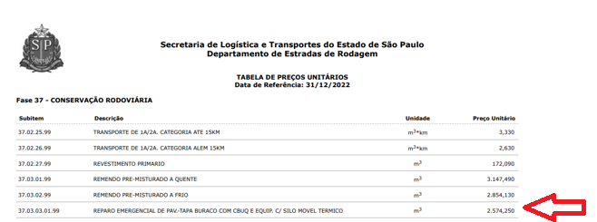
CATANDUVA | 6,220.00 | SÃO JOSÉ DOS CAMPOS | 15,036.00
ENGENHEIRO SCHMIDT | 16,052.25 | SOROCABA | 63,790.79
FERNANDÓPOLIS | 11,973.36
FRANCA | 4,268.84 | TOTAL | 307,240.05
IGUAPE | 14,116.27
ITIRAPINA | 24,516.72 | ÁREA DE PAVIMENTAÇÃO (M²)
ITUVERAVA | 17,779.20 | ETSP | 178,020.15
JAGUARÉ | 9,007.17 | FRISP | 17,634.50
OURINHOS | 1,010.87
PALMITAL | 17,160.38 | TOTAL | 195,654.65
PARAGUAÇU PAULISTA | 8,794.90
PEDERNEIRAS | 7,615.20 | PAVIMENTAÇÃO (m²) | 1,038,975.35
PRESIDENTE PRUDENTE | 10,862.86
RIBEIRÃO PRETO | 28,132.45 | PAVIMENTAÇÃO - 3% (m²) | 31,169.26
RUBIÃO JÚNIOR | 28,685.01
SANTOS | 514.38 | PAVIMENTAÇÃO CONSIDERADA (m²) | 30,000.00
SÃO CARLOS | 507.50 |  |  | Obs: Adequação da planilha de referência adotando-se a aplicação de camada de 5 cm de asfalto.
SÃO JOAQUIM DA BARRA | 23,309.56
SÃO JOSÉ DO RIO PRETO | 5,935.64
SÃO MANUEL | 8,658.00 | Valor = 30.000 x 128,7125 = 3.861.375,00 milhões
TATUÍ | 33,683.74 | Preço Unitário - R$ 2.574,25 /m³ = R$ 128,7125/m²
TUPÃ | 23,453.07 | Reparo emergencial de pav. Tapa buraco com CBUQ e equip. com silo móvel térmico
VILA ANASTÁCIO | 3,807.13 | (De acordo com a tabela do DER - Subitem 37.03.03.01.99)

TOTAL | 453,494.72

